Dirección Administrativa
Dirección Administrativa
CLAVE | FOTOGRAFIA | NOMBRE | ALTA | CARGO | DIRECCION | TELEFONO | FACEBOOK | TWITER | CORREO
SBA | 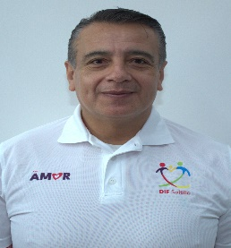 | ULISES FERNÁNDEZ MARTORANO | 01/01/2025 | Subdirector | Damaso Rodríguez #275 Centro Metropilitano | 8444121264 | Desarrollol Integral de la Familia | DIF_Saltillo | transparencia@dif.saltillo.com
Tienda el mirador
CLAVE | FOTOGRAFIA | NOMBRE | ALTA | CARGO | DIRECCION | TELEFONO | FACEBOOK | TWITER | CORREO
AF | 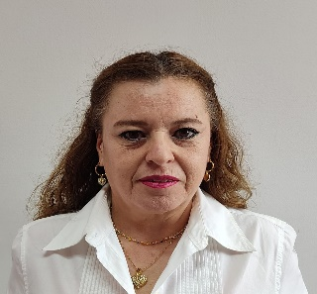 | ADRIANA PATRICIA SORIA DAVILA | 01/02/2009 | Auxiliar | Damaso Rodríguez #275 Centro Metropilitano | 8444121264 | Desarrollol Integral de la Familia | DIF_Saltillo | transparencia@dif.saltillo.com
Coodinación de Compras
CLAVE | FOTOGRAFIA | NOMBRE | ALTA | CARGO | DIRECCION | TELEFONO | FACEBOOK | TWITER | CORREO
CODC |  | LUCERO SARAI PAREDES AGUILLON | 01/07/2020 | Coordinador | Damaso Rodríguez #275 Centro Metropilitano | 8444121264 | Desarrollol Integral de la Familia | DIF_Saltillo | transparencia@dif.saltillo.com
AC | 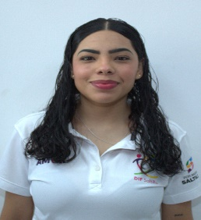 | XIMENA ESTEFANIA OYERVIDES SAUCEDA | 01/09/2019 | Auxiliar | Damaso Rodríguez #275 Centro Metropilitano | 8444121264 | Desarrollol Integral de la Familia | DIF_Saltillo | transparencia@dif.saltillo.com
AE |  | GISELL ESTEPHANIA ROSALES SIFUENTES | 16/05/2024 | Auxiliar | Damaso Rodríguez #275 Centro Metropilitano | 8444121264 | Desarrollol Integral de la Familia | DIF_Saltillo | transparencia@dif.saltillo.com
Coodinación de Recursos Materiales
CLAVE | FOTOGRAFIA | NOMBRE | ALTA | CARGO | DIRECCION | TELEFONO | FACEBOOK | TWITER | CORREO
CODB |  | JESUS ABRAHAM SALGADO ARELLANO | 01/01/2018 | Coordinador | Damaso Rodríguez #275 Centro Metropilitano | 8444121264 | Desarrollol Integral de la Familia | DIF_Saltillo | transparencia@dif.saltillo.com
JDB | 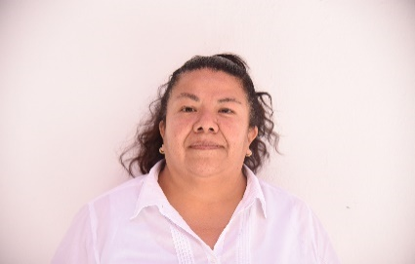 | LILIA ARRIAGA BRUNO | 01/02/2009 | Jefe de Departamento | Damaso Rodríguez #275 Centro Metropilitano | 8444121264 | Desarrollol Integral de la Familia | DIF_Saltillo | transparencia@dif.saltillo.com
AF | 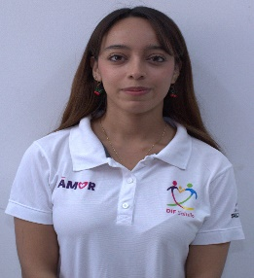 | ROXANA ABIGAIL SOTO FLORES | 19/09/2024 | Chofer | Damaso Rodríguez #275 Centro Metropilitano | 8444121264 | Desarrollol Integral de la Familia | DIF_Saltillo | transparencia@dif.saltillo.com
CHF | 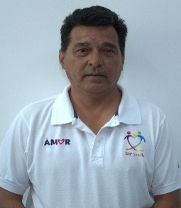 | ROBERTO TELLEZ RODRIGUEZ | 01/02/2009 | Chofer | Damaso Rodríguez #275 Centro Metropilitano | 8444121264 | Desarrollol Integral de la Familia | DIF_Saltillo | transparencia@dif.saltillo.com
CHF |  | JOSE LUIS ESQUEDA MARTINEZ | 14/09/2019 | Chofer | Damaso Rodríguez #275 Centro Metropilitano | 8444121264 | Desarrollol Integral de la Familia | DIF_Saltillo | transparencia@dif.saltillo.com
AD |  | RAUL VAZQUEZ ESCALANTE | 21/06/2016 | Auxiliar | Damaso Rodríguez #275 Centro Metropilitano | 8444121264 | Desarrollol Integral de la Familia | DIF_Saltillo | transparencia@dif.saltillo.com
AD | 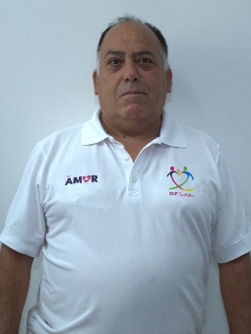 | JESUS ROSALIO CEPEDA VAZQUEZ | 15/03/2010 | Auxiliar | Damaso Rodríguez #275 Centro Metropilitano | 8444121264 | Desarrollol Integral de la Familia | DIF_Saltillo | transparencia@dif.saltillo.com
AD |  | DOMINGO ENRIQUE TOVAR GRANADOS | 01/03/2023 | Auxiliar | Damaso Rodríguez #275 Centro Metropilitano | 8444121264 | Desarrollol Integral de la Familia | DIF_Saltillo | transparencia@dif.saltillo.com
AD |  | ARMANDO OBREGON HERNANDEZ | 17/09/2020 | Auxiliar | Damaso Rodríguez #275 Centro Metropilitano | 8444121264 | Desarrollol Integral de la Familia | DIF_Saltillo | transparencia@dif.saltillo.com
AD | 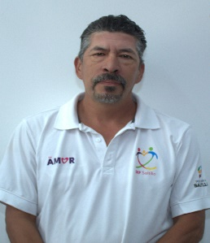 | FRANCISCO GUADALUPE JARA FUENTES | 16/08/2023 | Auxiliar | Damaso Rodríguez #275 Centro Metropilitano | 8444121264 | Desarrollol Integral de la Familia | DIF_Saltillo | transparencia@dif.saltillo.com
AC |  | JOSE MANUEL CANDIA MORALES | 16/01/2019 | Auxiliar | Damaso Rodríguez #275 Centro Metropilitano | 8444121264 | Desarrollol Integral de la Familia | DIF_Saltillo | transparencia@dif.saltillo.com
CCA | 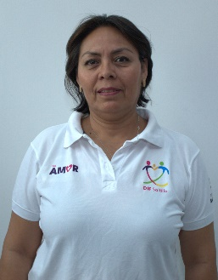 | GRGORIA ROFRIGUEZ PICAZO | 16/01/2019 | Cocinera | Damaso Rodríguez #275 Centro Metropilitano | 8444121264 | Desarrollol Integral de la Familia | DIF_Saltillo | transparencia@dif.saltillo.com
CCB | 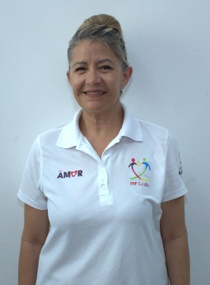 | IMELDA RODRIGUEZ PICAZO | 15/05/2014 | Cocinera | Damaso Rodríguez #275 Centro Metropilitano | 8444121264 | Desarrollol Integral de la Familia | DIF_Saltillo | transparencia@dif.saltillo.com
CCB | 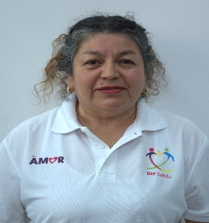 | NORMA DELIA MEDINA VILLALOBOS | 01/02/2009 | Cocinera | Damaso Rodríguez #275 Centro Metropilitano | 8444121264 | Desarrollol Integral de la Familia | DIF_Saltillo | transparencia@dif.saltillo.com
CCB | 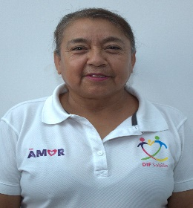 | JULIANA REYES GONZALEZ | 2021-11-01 | Cocinera | Damaso Rodríguez #275 Centro Metropilitano | 8444121264 | Desarrollol Integral de la Familia | DIF_Saltillo | transparencia@dif.saltillo.com
ITEB |  | FIDENCIA PORTO MENDOZA | 01/02/2009 | Intendente | Damaso Rodríguez #275 Centro Metropilitano | 8444121264 | Desarrollol Integral de la Familia | DIF_Saltillo | transparencia@dif.saltillo.com
ITEB |  | ESTRELLA ALEGRIA HERNANDEZ TORRES | 2020-06-08 | Intendente | Damaso Rodríguez #275 Centro Metropilitano | 8444121264 | Desarrollol Integral de la Familia | DIF_Saltillo | transparencia@dif.saltillo.com
ITEB | 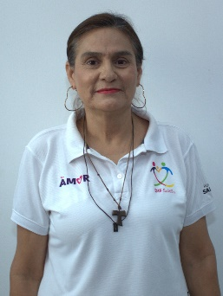 | MARIA DE JESUS ALVARADO CONTRERAS | 2023-02-16 | Intendente | Damaso Rodríguez #275 Centro Metropilitano | 8444121264 | Desarrollol Integral de la Familia | DIF_Saltillo | transparencia@dif.saltillo.com
VLDA | 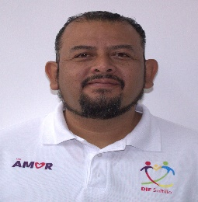 | JUAN ANTONIO NIÑO ROJAS | 02/10/2024 | Velador | Damaso Rodríguez #275 Centro Metropilitano | 8444121264 | Desarrollol Integral de la Familia | DIF_Saltillo | transparencia@dif.saltillo.com
VLDB |  | FERNANDO MANUEL RODRIGUEZ UYUELA | 01/02/2023 | Velador | Damaso Rodríguez #275 Centro Metropilitano | 8444121264 | Desarrollol Integral de la Familia | DIF_Saltillo | transparencia@dif.saltillo.com
VLDC | 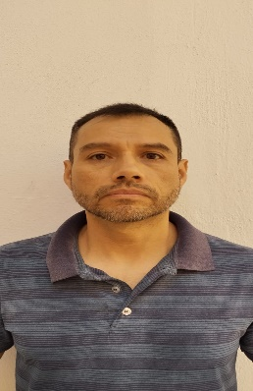 | DANIEL PATLAN VAZQUEZ | 2025-05-15 | Velador | Damaso Rodríguez #275 Centro Metropilitano | 8444121264 | Desarrollol Integral de la Familia | DIF_Saltillo | transparencia@dif.saltillo.com
Paseo Saltillo
CLAVE | FOTOGRAFIA | NOMBRE | ALTA | CARGO | DIRECCION | TELEFONO | FACEBOOK | TWITER | CORREO
AE | 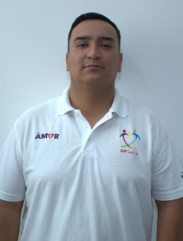 | JHONATAN MICHEL CANO MARTINEZ | 03/06/2024 | Auxiliar | Damaso Rodríguez #275 Centro Metropilitano | 8444121264 | Desarrollol Integral de la Familia | DIF_Saltillo | difsaltillo535@gmail.com
AG |  | MARIO ENRIQUE CASTRO MARTINEZ | 16/08/2017 | Auxiliar | Damaso Rodríguez #275 Centro Metropilitano | 8444121264 | Desarrollol Integral de la Familia | DIF_Saltillo | difsaltillo535@gmail.com
Coodinación de Recursos Humanos y Capacitación
CLAVE | FOTOGRAFIA | NOMBRE | ALTA | CARGO | DIRECCION | TELEFONO | FACEBOOK | TWITER | CORREO
CODC |  | VICTORIA ALEJANDRA FUENTES GAONA | 01/08/2014 | Coordinador | Damaso Rodríguez #275 Centro Metropilitano | 8444121264 | Desarrollol Integral de la Familia | DIF_Saltillo | transparencia@dif.saltillo.com
AD |  | CARLOS ALONSO VIERA RUIZ | 16/09/2023 | Auxiliar | Damaso Rodríguez #275 Centro Metropilitano | 8444121264 | Desarrollol Integral de la Familia | DIF_Saltillo | transparencia@dif.saltillo.com
Coodinación de Recursos Financieros
CLAVE | FOTOGRAFIA | NOMBRE | ALTA | CARGO | DIRECCION | TELEFONO | FACEBOOK | TWITER | CORREO
CODB | 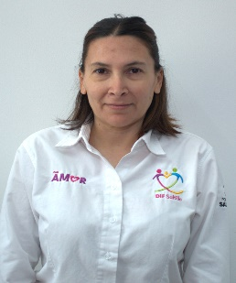 | ANA LIDIA CAMARILLO MARTINEZ | 01/01/2025 | Coordinador | Damaso Rodríguez #275 Centro Metropilitano | 8444121264 | Desarrollol Integral de la Familia | DIF_Saltillo | transparencia@dif.saltillo.com
JDC | 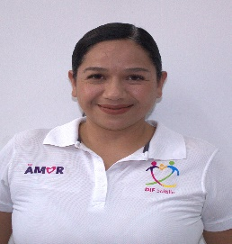 | TERESITA DE JESUS SANCHEZ ALEMAN | 16/06/2012 | Jefe de Departamento | Damaso Rodríguez #275 Centro Metropilitano | 8444121264 | Desarrollol Integral de la Familia | DIF_Saltillo | transparencia@dif.saltillo.com
AE |  | MARIA GUADALUPE RAMIREZ REYES | 03/04/2025 | Auxiliar | Damaso Rodríguez #275 Centro Metropilitano | 8444121264 | Desarrollol Integral de la Familia | DIF_Saltillo | transparencia@dif.saltillo.com
AD |  | WENDY YANELY MENDEZ ROSALES | 01/10/2022 | Auxiliar | Damaso Rodríguez #275 Centro Metropilitano | 8444121264 | Desarrollol Integral de la Familia | DIF_Saltillo | transparencia@dif.saltillo.com
 |  |  |  |  |  |  | Fecha de actualización: 31/03/2026 Area responsable: Recursos Humanos y Capacitación Nombre del Responsable: Victoria Alejandra Fuentes Gaona

